中国区项目计划书
Imagine Cup 2016 微软“创新杯”全球学生科技大赛
中国区比赛项目计划书
参赛信息
参赛队伍名称 | Insightist
参赛作品名称 | Windows 10 Office文档的Git模式管理工具
队长姓名 | 弓箭峰
学校名称 | 大连海事大学
联系电话 | 18840820726
电子邮箱 | swfeng@dlmu.edu.cn
邮寄地址 | 辽宁省大连市大连海事大学
团队新浪微博账号 | @Insightist
参赛区域/校区 | 大连海事大学
参赛项目 | 最佳创新（Innovation）
团队信息
姓名 | 学校名称 | 院系/年级 | 电话 | IC站点注册Email
弓箭峰 | 大连海事大学 | 信息科学技术学院/大三 | 18840820726 | solowolf@outlook.com
廖添 | 大连海事大学 | 信息科学技术学院/大三 | 18840820385 | tankle_@hotmail.com
周启航 | 大连海事大学 | 信息科学技术学院/大三 | 18840821916 | Silver_Z@outlook.com
姚思怡 | 大连海事大学 | 交通运输管理学院/大三 | 18840822141 | yaosiyi2957@outlook.com
李志淮 | 大连海事大学 | 信息科学技术学院 | 18904082196 | yuyaye@outlook.com
项目计划书
1. Preliminary Summary项目概述（英文）
Project Name： | Office-Documents Management Tools In Git Pattern For Windows10
Project Design Preliminary Summary：
The goal of Office-Documents Management Tools In Git Pattern For Windows10 is to provide the windows 10 users with an efficient and convenient version-control service for Office documents which uses version-control solutions' pattern of Git. The service, on the one hand, improve office efficiency, and on the other hand make a concept that simplified git's functions into our daily life. All users can enjoy the services through the easiest operation, and do not have to spend much time in learning the way of operating such a sophisticated tool.
The innovation of the work is mainly reflected in improving Office documents' version control experiences with Git's version control concept, and also in applying it into general sense. Besides, Office document version control services are designed as a kind of background services of Windows 10. For non-developers, it is efficient and convenient to manage the documents, as well as solve the problem of version fragmentation, in order to improve the efficiency of the work.
The innovation of the work is mainly reflected in improving Office documents' version control experiences with Git's version control concept, and also in applying it into general sense. Besides, Office document version control services are designed as a kind of background services of Windows 10. For non-developers, it is efficient and convenient to manage the documents, as well as solve the problem of version fragmentation, in order to improve the efficiency of the work.
2. 市场分析
a) 作品的灵感从何而来？ b) 作品针对的目标用户群体是什么？该用户群体有何特点？ c) 作品的使用场景是什么？ d) 市场上是否有类似的作品？参赛的作品和已有的作品有何不同？
a) “Windows 10 Office文档的Git模式管理工具”灵感来源于现代办公中，普通Office用户以前对于文档的版本管理非常随意，而现在需要处理的文档越来越多，文档的重用性对于版本控制的需求越来越明确，与此大众化需求所不匹配的是现有版本控制繁琐的学习过程中，若不是具有过于庞大的成本开销，就是需要专业知识和漫长的学习过程。因此，面向个人用户或是中小型团队的Office文档版本控制需求提供一个可用产品的计划开始浮现出来。可以在office文档管理之中应用Git的版本控制功能且能让用户更加简洁有效地对文档进行管理，从而更加智能便捷地进行工作中文档的改动和计划的控制。 b) 作品的目标用户群体是需要快速便捷地进行office文档版本控制的工作人员和研究人员。这些用户的主要特点是：第一，对于大部分用户，不论结果和过程都是有意义的数据。该类用户都处工作和学习环境的一线，对于自己的文档资料都非常重视。这种重视并不仅仅只存在于最终的结果之上，还存在于一次次对文档的创建和重要修改当中。第二，用户对简洁有效的优秀人机交互方案有巨大的需求。无论是具有计算机专业知识的用户，还是仅仅只将计算机作为生产力工具来有效推动其学习和工作进度的用户，都可能需要一个能够和传统文档管理方式相融合但又远远超过它能力的新版本控制方案。在此基础之上才能更加稳定有效地进行团队合作。 c) 使用场景：以office文档为主要工作任务的工作人员和研究人员，能够使用该作品以简单快捷的操作步骤快速进行新增、回溯以及合并等版本控制工作，而且不需要过多复杂的计算机基础和版本控制的研究。例如，某广告策划公司的员工，并不具备过深的计算机知识，但在新灵感闪现时，可以通过该作品确保修改现有策划同时也不会丢失原有的资料。这一切都会以人们对传统文件系统的认知方式自然地进行下去，不会出现不同版本臃肿无序地出现在用户的工作过程当中。用户只需要专注于自己本身的工作即可，从而有效提高用户的工作效率。 d) Office 2010本身自带版本控制功能，SVN也有类似的功能，与之相比，我们的产品更便捷，本身作为一种Windows的后台服务而不需要依附于任务附加的应用程序，同时不需要太高的学习成本，适合非专业人士使用。

3. 创新性分析
[创新] a) 作品是否具有创新性和突破性？ b) 作品是否有全新的功能或者在很大程度上提升了已有应用的功能？
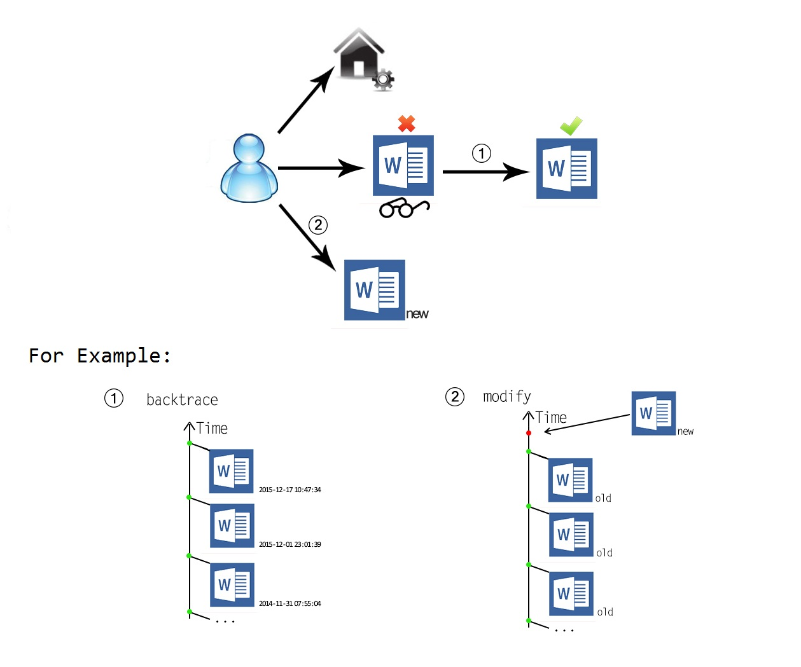 a）本作品创新性和突破性在于：将Git的版本控制概念应用到普遍意义上的文档管理之中，把office的文档版本控制设计为一种windows10的后台服务，提出一种针对Windows10用户的高效文档管理方式，尝试解决版本碎片化的问题，使得windows用户能够借用版本模式管理文档，提高工作生产效率。 1.版本控制和文档管理的操作方面结合； 2.操作简单，适应非专业用户，直接上手操作； 3.本地的版本化文档管理； 4.利用Git核心功能，解决文档重用、团队合作问题。

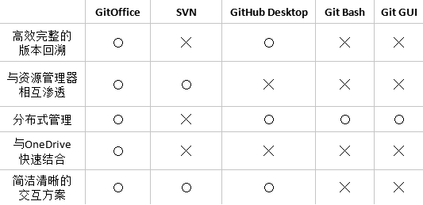 b)提升了已有应用的功能 利用更强的版本控制功能弥补和提升Office的文档管理功能。简化回溯进程，使差异对比明显化，强化时间轴管理，准确检测文件状态。
4. 商业模式
a) 商业模式是否有可实施的计划？ b) 作品完成过程中是否有外部市场调查，焦点小组测试和beta测试的计划？
a)业务模式为用户提供操作简单、功能精准的版本控制工具，价值主张是使每一个非专业技术类用户可以迅速学会操作，每一个技术类用户可以简化繁复的工作内容。市场渠道为网络供用户免费下载使用，基础功能免费。前期选定部分有影响力的目标用户群，为其发送邮件，邀请其参加使用并提交用户体验方案。根据用户反馈，进行继续更新改进。在盈利模式方面，网络免费下载且用户注册后，有六个月基础功能和三个月增值服务的免费试用期，在用户认可并产生依赖后，采用购买激活码的形式延长使用时间。同时，为了扩大市场持续盈利，帮助推广分享的用户也予以延长使用时间。 b)在外部市场调查方面，针对目标用户群体，通过邮件和电话方式邀约30名使用者（包括500强技术开发人员和基于office办公的商业公司职员），反馈效果均为良好，有效地优化其日常工作，提高工作效率，66.7%的体验用户愿意支付一定费用，从而持续使用。

5. 系统设计概述
a) 系统计划选用什么技术平台？采用什么样的架构？ b) 系统采用的开发环境是什么？系统的运行环境是什么？ c) 系统计划有哪些功能？上述功能有何特点？
a) 软件平台：Windows Platform, OneDrive, Git; 硬件平台：x86/x86_x64。 b) 开发环境：Windows 10, Visual Studio 2013, libgit2； 运行环境：推荐Windows 10, 最低Windows 7。 c) 功能及特点： 1.文档管理，提供Office文档管理方案，帮助Office用户完成自己（团队）文档的版本控制工作； 2.人机交互，采用建立在传统文档操作习惯上的人机交互方案，为用户的实际需求提供明确的服务； 3.版本控制，建立在Git版本控制方案基础之上，对其若干服务进行改进及封装以便更好地发挥其功能； 4.从数据出发，采用无论用户的结果和过程都是珍贵数据的理念，设计数据处理方法。

GitOffice
图形界面
回溯模块
对比模块
仓库管理
文件状态监测
分支管理
标签管理
功能概览

Windows
Explorer
MFC Runtime Framework
ATL Supports
GitOffice
Version Control
Document Management
Office
平台关系

6. 团队组成和分工
a) 团队各成员是如何分工的？

开发路线
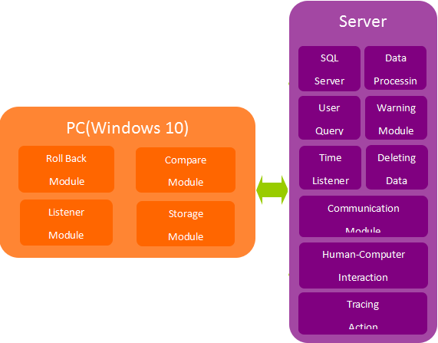
 | 问题分析 | 总体设计 | 详细设计 | 编码 | 正确性测试 | 可用性测试 | Beta测试 | 作品推广 | 文档撰写
弓箭峰 | √ | √ |  |  |  | √ |  | √
廖添 |  | √ | √ | √ | √
周启航 |  |  | √ |  |  | √ | √ |  | √
姚思怡 |  |  |  |  |  | √ | √ | √ | √

 |  |  |  |  |  |  |  |  |  |  | GitOffice | SVN | GitHub Desktop | Git Bash | Git GUI
 |  |  |  |  |  |  |  |  |  | 高效完整的 版本回溯 | 〇 | ╳ | 〇 | ╳ | ╳
 |  |  |  |  |  |  |  |  |  | 与资源管理器 相互渗透 | 〇 | 〇 | ╳ | ╳ | ╳
 |  |  |  |  |  |  |  |  |  | 分布式管理 | 〇 | ╳ | 〇 | 〇 | 〇
 |  |  |  |  |  |  |  |  |  | 与OneDrive 快速结合 | 〇 | ╳ | ╳ | ╳ | ╳
 |  |  |  |  |  |  |  |  |  | 简洁清晰的 交互方案 | 〇 | 〇 | 〇 | ╳ | ╳
GitOffice
图形界面
回溯模块
对比模块
仓库管理
文件状态监测
分支管理
标签管理
功能概览

Windows
Explorer
MFC Runtime Framework
ATL Supports
GitOffice
Version Control
Document Management
Office
平台关系

